リモート
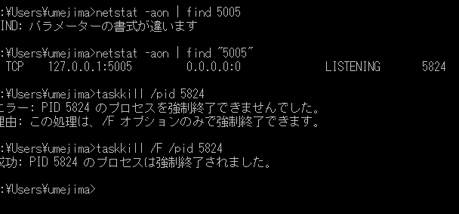
1. コマンド実施

http://maven.apache.org/surefire/maven-failsafe-plugin/examples/debugging.html

2. 以下で止まる

3. Remote を Templates から追加 (↓のように)

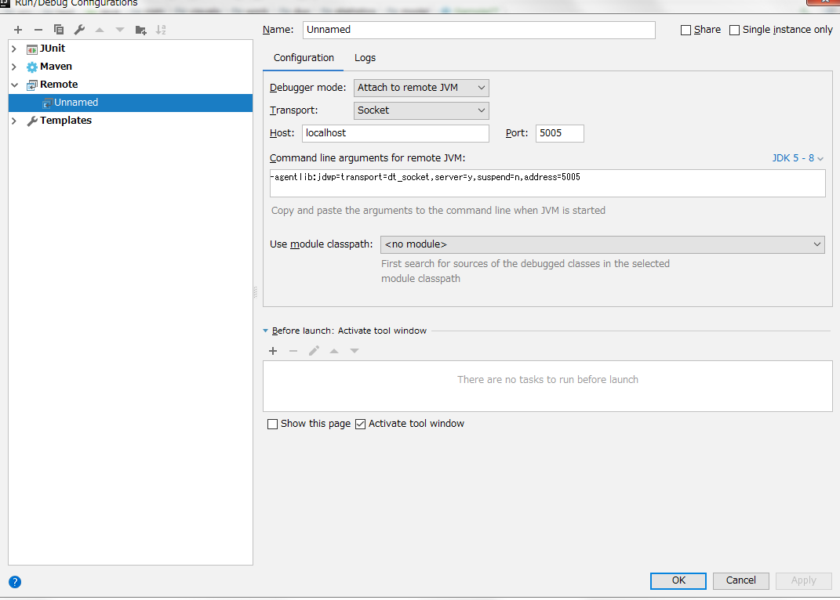

4. ↓で debug
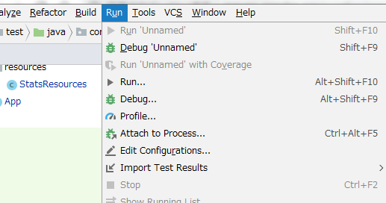

5. ↓で止まる
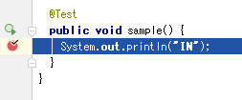

*. ポート強制開放

